Sheet1
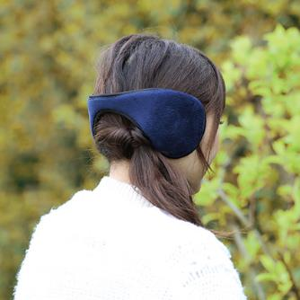
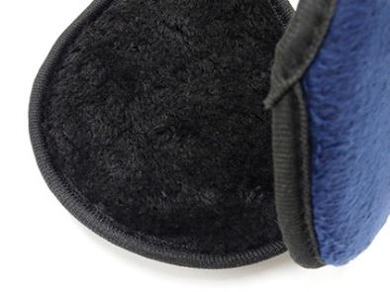
提 案 書

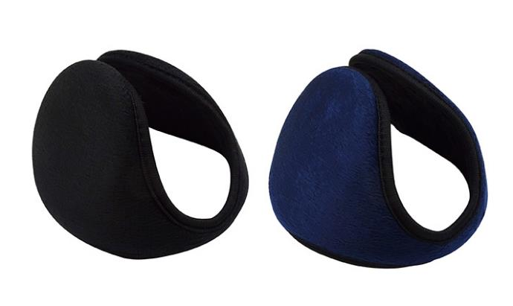
フリースイヤーマフ |  | 参考上代 | ¥320 | 販売価格
 |  | （税別） |  | （税別）
【JAN】 | 4562121886995
 |  |  | 【商品番号】 7282 【本体サイズ】 耳あて部分：Φ117ｍｍ・25g 【パッケージサイズ】 193*180*95ｍｍ・30g 【個装形態】 ポリ袋入 【色・柄】 ブラック・ネイビー（色指定不可） 【材質】 ポリエステル・ステンレス 【入数】 80 【商品説明】 年齢・性別を問わないデザインの耳当て 【備考】 ※フリーサイズ 【生産国】 中国

